Yleiset tiedot
Yleiset
Kuvaus
Tarpeellisuus ja oikeasuhteisuus
Tietosuojaperiaatteet
Käsittelijät ja siirrot
Rekisteröidyn oikeudet
Uhat
Riskien arviointi
Yhteenveto
Hyväksyminen
Jatkotoimenpiteet
Ohje s. 7-8

Tietosuojan vaikutustenarviointi

Tietosuojan vaikutustenarvioinnin kohde
FinnBrain Birth Cohort Study

Rekisterinpitäjän nimi ja yhteystiedot
Turun yliopisto

Arvioinnin tekijät
Hasse Karlsson, professori, tutkimuksen johtaja, Kiinamyllynkatu 8-10 20014 Turun yliopisto, hasse.karlsson@utu.fi, 050 3217827 Linnea Karlsson, apulaisprofessori, tutkimuksen varajohtaja, Kiinamyllynkatu 8-10 20014 Turun yliopisto, Iinnea.karlsson@utu.fi, 040 7445052 Eija Jossandt, projektikoordinaattori, Kiinamyllynkatu 8-10 20014 Turun yliopisto, eija.jossandt@utu.fi, 050 5166148 Timo Juhola, lakimies, Turun yliopisto Turun yliopiston tietosuojavastaavalta on pyydetty neuvoja.
...

Kuvaus
Yleiset
Kuvaus
Tarpeellisuus ja oikeasuhteisuus
Tietosuojaperiaatteet
Käsittelijät ja siirrot
Rekisteröidyn oikeudet
Uhat
Riskien arviointi
Yhteenveto
Hyväksyminen
Jatkotoimenpiteet
Ohje s. 9

Kuvaus henkilötietojen käsittelystä

Määrittele | Vastaus | Viittaus dokumentaatioon muualla
Käsittelyn tarkoitus ja tavoite | Syntymäkohorttitutkimus, joka aloitetaan raskaudenajan seurannasta. Seurataan sekä syntyviä lapsia että heidän vanhempiaan useiden vuosikymmenien ajan. Tavoitteena koota etenevä seurantatutkimusaineisto, jossa selvitetään raskauden- ja lapsuudenaikaisten tekijöiden yhteyttä aikuisiän terveyteen.

Käsittelyn kohteena olevat henkilöt (rekisteröidyt) | 4 011 perhettä (äiti, isä, lapsi) rekrytoitiin mukaan tutkimukseen v. 2011-2015. Tutkimushenkilöt ovat samat koko hankkeen keston ajan, elleivät itse jättäydy pois tutkimuksesta. Syyskuussa 2022 rekisteröityjä perheitä on 3 227.

Roolit ja vastuut (rekisterinpitäjä(t), henkilötietojen käsittelijä(t) ja yhteisrekisterinpitäjät) | Kokonaisvastuu FinnBrain-tutkimusryhmällä, joka muodostuu Turun yliopiston tutkijoista. Yhteistyötahojen kanssa voidaan sopimuksiin perustuen jakaa aineistoa, mutta aineiston luovutuksia ei tehdä KELA:n aineistojen osalta. Yhteistyötahoilla voi olla vastuuta käsittelijöinä esim. aineiston analysointiprosessien osalta, mutta rekisterinpitäjänä tietosuojan osalta toimii aina FinnBrain-tutkimus/Turun yliopisto. Tutkimuksen suorittajat: Tutk¡musryhmä ylläpitää luetteloa tutkimuksen toteuttamiseen osallistuvista henkilöistä, joilla on oikeus käsitellä tutkimusrekisterissä olevia tunnisteellisia ja/tai koodattuja henkilötietoja. Yhteistyökumppanit: Ajankohtainen tieto kaikista FinnBrain-tutkimuksen ulkomaisista, sopimuksin vahvistetuista tutkimusyhteistyökumppaneista löytyy FinnBrain-tutkimuksen kotisivuilta.
...

Tarpeellisuus & oikeasuhteisuus
Yleiset
Kuvaus
Tarpeellisuus ja oikeasuhteisuus
Tietosuojaperiaatteet
Käsittelijät ja siirrot
Rekisteröidyn oikeudet
Uhat
Riskien arviointi
Yhteenveto
Hyväksyminen
Jatkotoimenpiteet
Ohje s. 10

Käsittelyn tarpeellisuus ja oikeasuhteisuus

Määrittele seuraavat seikat henkilötietojen käsittelyn tarpeellisuuden ja oikeasuhteisuuden selvittämiseksi

Arvio suunnitellun käsittelyn tarpeellisuudesta
Tieteellisen tutkimuksen tekemiseksi ja tutkimuskysymyksiin vastaamiseksi on välttämätöntä päästä yhdistämään samasta tutkittavasta eri mittauskerroilla tai -menetelmillä kerättyä monipuolista tietoa yhdeksi kokonaisuudeksi. Seuranta-aika on pitkä, koska keskeiset tutkimuskysymykset koskevat raskauden-ja lapsuudenaikaisten tekijöiden merkitystä aikuisiän terveydelle. Tutkimuksen luonteesta johtuen aineiston pitkäaikainen säilyttäminen on välttämätöntä, jotta useiden vuosikymmenten ilmentämiä muutoksia voidaan arvioida. Muilla tutkimusasetelmilla ei vastaavassa määrin pystytä näihin kysymyksiin vastaamaan. Lisäksi kun kyseessä on vuosikymmeniä kestävä seurantatutkimus, henkilötietojen säilyttäminen on tarpeellista, jotta tutkittavat voidaan kutsua seuraaviin mittauksiin. KELA:n tietopyynnön kohteena olevan aineiston säilytysaika alkaa aineiston vastaanottamisesta ja päättyy, kun kaikki tutkittavat lapset ovat saavuttaneet 21 vuoden iän. Viimeisin lapsi, joka on tutkimuksen kohteena, on syntynyt joulukuussa 2015, jolloin aineistoa säilytettäisiin joulukuuhun 2036 asti. Mikäli yksittäisiä tutkittavia jättäytyy pois tutkimuksesta siten, että 21 vuoden säilytysaikaa voidaan lyhentää, tullaan henkilötiedot poistamaan aiemmin. Säilytyksen jatkamisen välttämättömyyttä arvioidaan joka tapauksessa vuosittain, ja säilytysaikaa rajoitetaan, mikäli mahdollista tutkimuksen tavoitteiden toteutumista vaarantamatta. Tutkimuskysymykset koskevat varhaislapsuuden terveyden ja ympäristötekijöiden merkitystä aikuisiän terveydelle ja tämän vuoksi tutkittavien täysi-ikäisyyden saavuttaminen on välttämätöntä. Täysi-ikäisyyden (18 v) saavuttamisen jälkeen tarvitaan vielä 3 v siirtymäaika, jonka kuluessa em. aikuisiän vaikutuksia voidaan tutkia ja raportoida. Mikäli ilmenee jatkotutkimuksen tarvetta, lähetetään KELA:lle uusi tietopyyntö, jolloin KELA voi arvioida uudestaan luovutuksen edellytysten täyttymistä.

Onko olemassa vähemmän henkilötietojen suojaan puuttuvia keinoja, joilla päästään samaan tavoitteeseen?
Ei ole.

Tietosuojaperiaatteet
Yleiset
Kuvaus
Tarpeellisuus ja oikeasuhteisuus
Tietosuojaperiaatteet
Käsittelijät ja siirrot
Rekisteröidyn oikeudet
Uhat
Riskien arviointi
Yhteenveto
Hyväksyminen
Jatkotoimenpiteet
Ohje s. 10-17

Tietosuojaperiaatteet

 | Henkilötietojen käsittelyyn sovellettava lainsäädäntö

 | EU:n yleinen tietosuoja-asetus, tietosuojalaki. Lääketieteellisestä tutkimuksesta annettu laki asettaa lisäksi tutkimuksen toteuttamiselle reunaehtoja, jotka vaikuttavat myös tietosuojaosuuteen.

 | Käytännesäännöt ja sertifioinnit
...

Käsittelijät ja siirrot
Yleiset
Kuvaus
Tarpeellisuus ja oikeasuhteisuus
Tietosuojaperiaatteet
Käsittelijät ja siirrot
Rekisteröidyn oikeudet
Uhat
Riskien arviointi
Yhteenveto
Hyväksyminen
Jatkotoimenpiteet
Ohje s. 17-20

Henkilötietojen käsittelijät ja siirrot ETA-alueen ulkopuolelle

 | Määrittele | Vastaus | Viittaus dokumentaatioon muualla
Käsittelijät | Tunnistetut henkilötietojen käsittelijät | Tutkimuksessa ei ole tiedossa käsittelijöitä, jolloin aineistoon pääsevät käsiksi erikseen määritellyt Turun yliopiston tutkijat, apurahatutkijat sekä Turun yliopiston ulkopuolella toimivat tutkimusryhmän jäsenet, jotka on sitoutettu yliopistositoumuksella aineiston käsittelemiseen.
 | Täyttävätkö käytetyt henkilötietojen käsittelijät niille asetetut kriteerit?
 | Sopimukset ja muu ohjeistus henkilötietojen käsittelijöille

Henkilötietojen siirrot ETA-alueen ulkopuolelle | ETA-alueen ulkopuoliset maat tai kansainväliset organisaatiot, joihin tietoja siirretään | KELA:n aineiston osalta henkilötietoja ei siirretä ETA-alueen ulkopuolelle. FinnBrain-tutkimuksessa on ollut yhteistyötahoja mukana USA:sta ja Kanadasta mutta tämän DPIA:n aineistojen osalta heille ei luovuteta henkilötietoja. | https://sites.utu.fi/finnbrain/tiede-ja-tutkimus/kansainvalinen-yhteistyo/
...

Rekisteröidyn oikeudet
Yleiset
Kuvaus
Tarpeellisuus ja oikeasuhteisuus
Tietosuojaperiaatteet
Käsittelijät ja siirrot
Rekisteröidyn oikeudet
Uhat
Riskien arviointi
Yhteenveto
Hyväksyminen
Jatkotoimenpiteet
Ohje s. 20-25

Rekisteröidyn oikeudet

Oikeus | Määrittele | Vastaus | Viittaus dokumentaatioon muualla
Menettely oikeuksien toteuttamiseksi | Kuinka rekisteröity tunnistetaan? | Aineisto säilytetään pseudonymisoituna. Henkilön ID-koodiin on linkattu henkilötiedot, kuten nimi ja sosiaaliturvatunnus. Koodiavain säilytetään Turun yliopiston tietoturvallisella palvelimella. Jos henkilö haluaa käyttää oikeuksiaan, hänet tunnistetaan henkilökohtaisella käynnillä.
 | Kuinka pyyntöihin vastataan (vastuuhenkilöt, määräajat, yhteydenottokanava)? | Vastuuhenkilöt professori Hasse Karlsson, apulaisprofessori Linnea Karlsson ja projektikoordinaattori Eija Jossandt. Pyyntöihin vastataan mahdollisimman nopeasti 1-3 työpäivän sisällä yhteydenoton jälkeen (poikkeuksena lomakaudet). Yhteydenotto voi olla esim. sähköpostitse, puhelimitse.
 | Kuinka oikaisusta, poistosta tai rajoituksesta ilmoitetaan tietojen vastaanottajille? | Tutkimusryhmän niille jäsenille, jotka käsittelevät ko. tietoja, ilmoitetaan tietoturvallisella tavalla välittömästi rekisteröidyn pyynnön tultua rekisterinpitäjän tietoon ja ohjeistetaan toimimaan pyynnön mukaisesti. Rekisteröidylle ilmoitetaan tiedon vastaanottajatahoista tietoturvallisella tavalla, jos rekisteröity sitä pyytää.

Oikeus saada pääsy tietoihin | Kuinka tiedot toimitetaan rekisteröidylle? | Rekisteröidyn toivomalla tavalla, kuten turvasähköpostia käyttäen. Yhteydenottojen osalta pyritään varmistumaan tietoturvan noudattamisesta mahdollisimman hyvin.
 | Mistä lähteistä tiedot kootaan? | Turun yliopiston palvelimella olevasta rekisteristä ja järjestelmästä.
...

Uhat
Yleiset
Kuvaus
Tarpeellisuus ja oikeasuhteisuus
Tietosuojaperiaatteet
Käsittelijät ja siirrot
Rekisteröidyn oikeudet
Uhat
Riskien arviointi
Yhteenveto
Hyväksyminen
Jatkotoimenpiteet
Ohje s. 26-31

Tunnista uhat

 |  |  |  | Tietosuojaperiaatteet
Tietojen käsittelyn elinkaaren vaihe | Lainmukaisuus ja kohtuullisuus | Läpinäkyvyys | Käyttötarkoitus-sidonnaisuus | Minimointi ja säilytysaikojen rajoittaminen | Täsmällisyys | Eheys | Luottamuk- sellisuus | Käytettävyys
Kerääminen |  |  |  |  |  |  | Tutkimusryhmän jäsenet/tutkimuksen lukuun henkilötietoja käsittelevät eivät tunne salassapito- ja tietosuojavelvoitteita, jonka vuoksi henkilötietojen luottamuksellisuus voidaan menettää.
Tallentaminen |  |  |  |  |  |  | Henkilötietoja käsitellään tarpeettomasti tunnisteellisena, jonka vuoksi henkilötietojen luottamuksellisuus voidaan menettää.
Yhdistäminen
Käyttö ja muokkaaminen |  |  |  |  |  |  | Tietoturvapoikkeamia ei havaita tai niihin ei reagoida, jolloin poikkeamatilanteisiin ei puututa eikä poikkeamia käsitellä asianmukaisesti.
Luovutus ja saataville asettaminen |  |  |  |  |  |  | Ulkopuoliset/sivulliset pääsevät käsiksi henkilötietoihin, jonka vuoksi henkilötietojen luottamuksellisuus menetetään.
Siirtäminen 3. maihin ja muut siirtotilanteet
...

Riskien arviointi
Yleiset
Kuvaus
Tarpeellisuus ja oikeasuhteisuus
Tietosuojaperiaatteet
Käsittelijät ja siirrot
Rekisteröidyn oikeudet
Uhat
Riskien arviointi
Yhteenveto
Hyväksyminen
Jatkotoimenpiteet
Ohje s. 31-37

Riskien tunnistaminen ja arviointi

Arvioi riskien vakavuus ja todennäköisyys asteikolla 1-4
Vakavuus
1 = vähäinen 2 = kohtalainen 3 = merkittävä 4 = kriittinen

Todennäköisyys
1 = epätodennäköinen 2 = mahdollinen 3 = todennäköinen 4 = lähes varma
...

Arvion yhteenveto
Yleiset
Kuvaus
Tarpeellisuus ja oikeasuhteisuus
Tietosuojaperiaatteet
Käsittelijät ja siirrot
Rekisteröidyn oikeudet
Uhat
Riskien arviointi
Yhteenveto
Hyväksyminen
Jatkotoimenpiteet
Ohje s. 37-38

 | Riskiarvion yhteenveto

 | Uhan kuvaus: edellisen taulukon tunnistetut uhat
 | Jäännösriski: edellisen taulukon arviot uhan vakavuudelle ja toteutumisen todennäköisyydelle suojatoimien jälkeen

Riskikuvaaja
 | Riskiluku
1 | 2
1 | 2
1 | 3
1 | 3
1 | 1
1 | 3
1 | 3
0 | 0
0 | 0
0 | 0
0 | 0
0 | 0
0 | 0
0 | 0
0 | 0
0 | 0
0 | 0
0 | 0
0 | 0
0 | 0
0 | 0
0 | 0
0 | 0
0 | 0
0 | 0
0 | 0
0 | 0
0 | 0
0 | 0
0 | 0
0 | 0
0 | 0
0 | 0
0 | 0
0 | 0
0 | 0
0 | 0
0 | 0
0 | 0
0 | 0
0 | 0
0 | 0
0 | 0
0 | 0
0 | 0
0 | 0
0 | 0
0 | 0
0 | 0
...
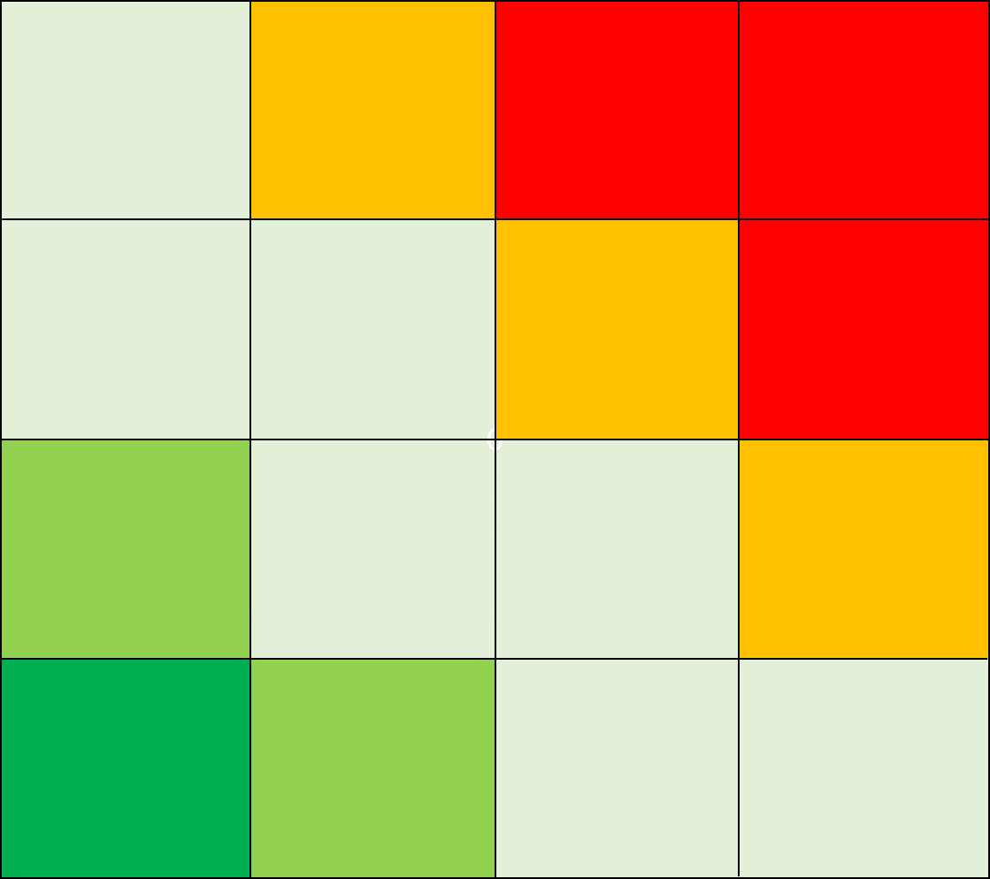
 | Uhan kuvaus | Jäännösriski: vakavuus | Jäännösriski: todennäköisyys | Riskiluku
1 | Tutkimusryhmän jäsenet/tutkimuksen lukuun henkilötietoja käsittelevät eivät tunne salassapito- ja tietosuojavelvoitteita, jonka vuoksi henkilötietojen luottamuksellisuus voidaan menettää. | 2 | 1 | 2
2 | Ulkopuoliset/sivulliset pääsevät käsiksi henkilötietoihin, jonka vuoksi henkilötietojen luottamuksellisuus menetetään. | 2 | 1 | 2
3 | Henkilötietoja käsitellään tarpeettomasti tunnisteellisena, jonka vuoksi henkilötietojen luottamuksellisuus voidaan menettää. | 3 | 1 | 3
4 | Pseudonymisoinnin tahaton kumoutuminen, jonka vuoksi henkilötietojen luottamuksellisuus voidaan menettää. | 3 | 1 | 3
5 | Henkilötiedot tuhoutuvat/muuttuvat tahallisesti tai tahattomasti tai pääsy tietoihin estyy. | 1 | 1 | 1
6 | Tekniset ja organisatoriset toimenpiteet vanhentuvat. | 3 | 1 | 3
7 | Tietoturvapoikkeamia ei havaita tai niihin ei reagoida, jolloin poikkeamatilanteisiin ei puututa eikä poikkeamia käsitellä asianmukaisesti. | 3 | 1 | 3
8 | 0 | 0 | 0 | 0
9 | 0 | 0 | 0 | 0
10 | 0 | 0 | 0 | 0
11 | 0 | 0 | 0 | 0
12 | 0 | 0 | 0 | 0
13 | 0 | 0 | 0 | 0
14 | 0 | 0 | 0 | 0
15 | 0 | 0 | 0 | 0
16 | 0 | 0 | 0 | 0
17 | 0
18 | 0 | 0 | 0 | 0
19 | 0 | 0 | 0 | 0
20 | 0 | 0 | 0 | 0
21 | 0 | 0 | 0 | 0
22 | 0 | 0 | 0 | 0
23 | 0 | 0 | 0 | 0
24 | 0 | 0 | 0 | 0
25 | 0 | 0 | 0 | 0
26 | 0 | 0 | 0 | 0
27 | 0 | 0 | 0 | 0
28 | 0 | 0 | 0 | 0
29 | 0 | 0 | 0 | 0
30 | 0 | 0 | 0 | 0
31 | 0 | 0 | 0 | 0
32 | 0 | 0 | 0 | 0
33 | 0 | 0 | 0 | 0
34 | 0 | 0 | 0 | 0
35 | 0 | 0 | 0 | 0
36 | 0 | 0 | 0 | 0
37 | 0 | 0 | 0 | 0
38 | 0 | 0 | 0 | 0
39 | 0 | 0 | 0 | 0
...

Hyväksyminen
Yleiset
Kuvaus
Tarpeellisuus ja oikeasuhteisuus
Tietosuojaperiaatteet
Käsittelijät ja siirrot
Rekisteröidyn oikeudet
Uhat
Riskien arviointi
Yhteenveto
Hyväksyminen
Jatkotoimenpiteet
Ohje s. 39

Riskiarvion hyväksyminen

Hyväksyjän nimi ja rooli / valtuus
Veli-Matti Kähäri, johtaja, Kliininen laitos/Lääketieteellinen tiedekunta, Turun yliopisto

Hyväksyjän huomiot

Päätös mahdollisesta ennakkokuulemisesta
...

Jatkotoimenpiteet
Yleiset
Kuvaus
Tarpeellisuus ja oikeasuhteisuus
Tietosuojaperiaatteet
Käsittelijät ja siirrot
Rekisteröidyn oikeudet
Uhat
Riskien arviointi
Yhteenveto
Hyväksyminen
Jatkotoimenpiteet
Ohje s. 39

Jatkotoimenpiteet

Havainto ja toimenpide | Vastuutaho | Määräaika | Toimenpiteen tilanne | Muita huomioita

